Sheet4
유해인자중 비소항목이 접수나 묶음명에는 포함되어 있으나 결과표 출력에는 제외됨 -> 성안자원(E001278),일영산업(E002113), 한성건업(E005521) 외 비소 해당 검진건

 |  |  | 2019-03-09~2019-03-29 (주)성안자원 예약/접수현황
순번 | 검진일자 | 접수번호 | 수진번호 | 수진자명 | 주민번호(19) | 연령 | 수면 | 추가 | 보험증번호 | 보험구분 | 보건소명 | 상태 | 검진형태 | 검진종류 | 차수 | 묶음명 | 사업장명 | 부서명 | 수납금액 | 미납금액 | 묶음금액 | 사업장금액 | 공단금액 | 개인추가 | 사업장추가 | 공단청구 | 청구번호 | 사업장청구 | 판정일자 | 마감일자 | 근속년수 | 사원번호 | 전화번호 | 휴대전화 | 우편번호 | 주소
1 | 2019-03-29 | 190000048117 | 01032302 | 강종호 | 691211-1332835 | 50 |  |  | 71364381026 | 공단 |  | 진찰 |  | 특수 | 1차 | 1차)광물성분진+1차)구리(분진, 흄 및 미스트에 한함)+1차)납(연)과 그 무기화합물+1차)비소 및 그 무기화합물+1차)산화아연(분진)+1차)산화철(분진 및 흄)+1차)카드뮴및그화합물+1차)특수검진 진찰료 | (주)성안자원 | 관리 | 0 | 0 | 0 | 0 | 0 | 0 | 0 |  |  |  |  |  | 13년 10월 |  |  | 010-6485-5824 | [362-68] | 경북 봉화군 소천면 장군길 231, 성안자원
2 | 2019-03-29 | 190000048096 | 00889038 | 강화성 | 610105-1812620 | 58 |  |  | 80222375467 | 공단 |  | 완료 |  | 특수 | 1차 | 1차)광물성분진+1차)구리(분진, 흄 및 미스트에 한함)+1차)납(연)과 그 무기화합물+1차)비소 및 그 무기화합물+1차)산화아연(분진)+1차)산화철(분진 및 흄)+1차)카드뮴및그화합물+1차)특수검진 진찰료 | (주)성안자원 | 관리 | 0 | 0 | 0 | 0 | 0 | 0 | 0 |  |  |  | 2019-04-08 |  | 08년 06월 |  | 841-3713 | 010-9352-3713 | [362-68] | 경북 봉화군 소천면 장군길 231, 성안자원
3 | 2019-03-29 | 190000048098 | 00728693 | 김문경 | 750219-1815116 | 44 |  |  | 80708736367 | 공단 |  | 완료 |  | 특수 | 1차 | 1차)광물성분진+1차)구리(분진, 흄 및 미스트에 한함)+1차)납(연)과 그 무기화합물+1차)망간과 그 화합물+1차)비소 및 그 무기화합물+1차)산화아연(분진)+1차)산화철(분진 및 흄)+1차)용접흄+1차)자외선+1차)카드뮴및그화합물+1차)특수검진 진찰료 | (주)성안자원 | 공무 | 0 | 0 | 0 | 0 | 0 | 0 | 0 |  |  |  | 2019-04-08 |  | 02년 00월 |  |  | 010-8584-6544 | [362-68] | 경북 봉화군 소천면 장군길 231, 성안자원
4 | 2019-03-29 | 190000048076 | 01032655 | 김상유 | 551001-1815015 | 64 |  |  | 71364382075 | 공단 |  | 완료 |  | 특수 | 1차 | 1차)광물성분진+1차)구리(분진, 흄 및 미스트에 한함)+1차)납(연)과 그 무기화합물+1차)비소 및 그 무기화합물+1차)산화아연(분진)+1차)산화철(분진 및 흄)+1차)야간작업(월4회)+1차)카드뮴및그화합물+1차)특수검진 진찰료 | (주)성안자원 | 분말사업부 | 0 | 0 | 0 | 0 | 0 | 0 | 0 |  |  |  | 2019-04-08 |  | 14년 04월 |  |  | 010-3542-0804 | [362-68] | 경북 봉화군 소천면 장군길 231, 성안자원
5 | 2019-03-29 | 190000048101 | 01087679 | 김용수 | 660701-1771715 | 53 |  |  | 80804843549 | 공단 |  | 완료 |  | 특수 | 1차 | 1차)광물성분진+1차)구리(분진, 흄 및 미스트에 한함)+1차)납(연)과 그 무기화합물+1차)비소 및 그 무기화합물+1차)산화아연(분진)+1차)산화철(분진 및 흄)+1차)야간작업(월4회)+1차)카드뮴및그화합물+1차)특수검진 진찰료 | (주)성안자원 | 분말사업부 | 0 | 0 | 0 | 0 | 0 | 0 | 0 |  |  |  | 2019-04-08 |  | 00년 11월 |  |  | 010-7337-2767 | [362-68] | 경북 봉화군 소천면 장군길 231, 성안자원
6 | 2019-03-29 | 190000048105 | 00677330 | 류석암 | 600217-1815114 | 59 |  |  | 80633923994 | 공단 |  | 완료 |  | 특수 | 1차 | 1차)광물성분진+1차)구리(분진, 흄 및 미스트에 한함)+1차)납(연)과 그 무기화합물+1차)망간과 그 화합물+1차)비소 및 그 무기화합물+1차)산화아연(분진)+1차)산화철(분진 및 흄)+1차)용접흄+1차)자외선+1차)카드뮴및그화합물+1차)특수검진 진찰료 | (주)성안자원 | 공무 | 0 | 0 | 0 | 0 | 0 | 0 | 0 |  |  |  | 2019-04-08 |  | 02년 11월 |  |  | 010-3820-3187 | [362-68] | 경북 봉화군 소천면 장군길 231, 성안자원
7 | 2019-03-29 | 190000048088 | 01058633 | 심낙종 | 551025-1348219 | 64 |  |  | 80671354801 | 공단 |  | 완료 |  | 특수 | 1차 | 1차)광물성분진+1차)구리(분진, 흄 및 미스트에 한함)+1차)납(연)과 그 무기화합물+1차)망간과 그 화합물+1차)비소 및 그 무기화합물+1차)산화아연(분진)+1차)산화철(분진 및 흄)+1차)용접흄+1차)자외선+1차)카드뮴및그화합물+1차)특수검진 진찰료 | (주)성안자원 | 공무 | 0 | 0 | 0 | 0 | 0 | 0 | 0 |  |  |  | 2019-04-08 |  | 02년 06월 |  |  | 010-3516-0730 | [362-68] | 경북 봉화군 소천면 장군길 231
8 | 2019-03-29 | 190000048138 | 01032300 | 엄기복 | 541013-1815116 | 65 |  |  | 80269690572 | 공단 |  | 완료 |  | 특수 | 1차 | 1차)광물성분진+1차)구리(분진, 흄 및 미스트에 한함)+1차)납(연)과 그 무기화합물+1차)망간과 그 화합물+1차)비소 및 그 무기화합물+1차)산화아연(분진)+1차)산화철(분진 및 흄)+1차)용접흄+1차)자외선+1차)카드뮴및그화합물+1차)특수검진 진찰료 | (주)성안자원 | 공무 | 0 | 0 | 0 | 0 | 0 | 0 | 0 |  |  |  | 2019-04-08 |  | 07년 11월 |  |  | 010-2064-8107 | [362-68] | 경북 봉화군 소천면 장군길 231, 성안자원
9 | 2019-03-29 | 190000048104 | 01094209 | 이대길 | 590204-1347917 | 60 |  |  | 80837243278 | 공단 |  | 완료 |  | 특수 | 1차 | 1차)광물성분진+1차)구리(분진, 흄 및 미스트에 한함)+1차)납(연)과 그 무기화합물+1차)망간과 그 화합물+1차)비소 및 그 무기화합물+1차)산화아연(분진)+1차)산화철(분진 및 흄)+1차)용접흄+1차)자외선+1차)카드뮴및그화합물+1차)특수검진 진찰료 | (주)성안자원 |  | 0 | 0 | 0 | 0 | 0 | 0 | 0 |  |  |  | 2019-04-08 |  | 00년 06월 |  |  | 010-2838-7931 | [362-68] | 경북 봉화군 소천면 장군길 231, 성안자원
10 | 2019-03-29 | 190000048061 | 01032290 | 최영태 | 510903-1815219 | 68 |  |  | 80329828164 | 공단 |  | 완료 |  | 특수 | 1차 | 1차)광물성분진+1차)구리(분진, 흄 및 미스트에 한함)+1차)납(연)과 그 무기화합물+1차)망간과 그 화합물+1차)비소 및 그 무기화합물+1차)산화아연(분진)+1차)산화철(분진 및 흄)+1차)용접흄+1차)자외선+1차)카드뮴및그화합물+1차)특수검진 진찰료 | (주)성안자원 | 공무 | 0 | 0 | 0 | 0 | 0 | 0 | 0 |  |  |  | 2019-04-08 |  | 07년 00월 |  |  | 010-4548-9088 | [362-68] | 경북 봉화군 소천면 장군길 231, 성안자원

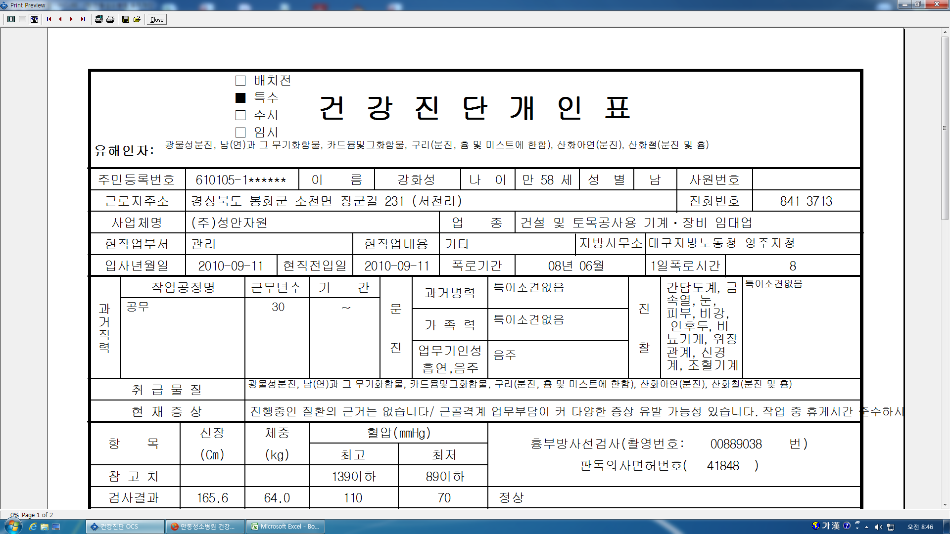

병원코드 VPT12013 으로 저장하였으나 저장안됨

